Capítulo 7
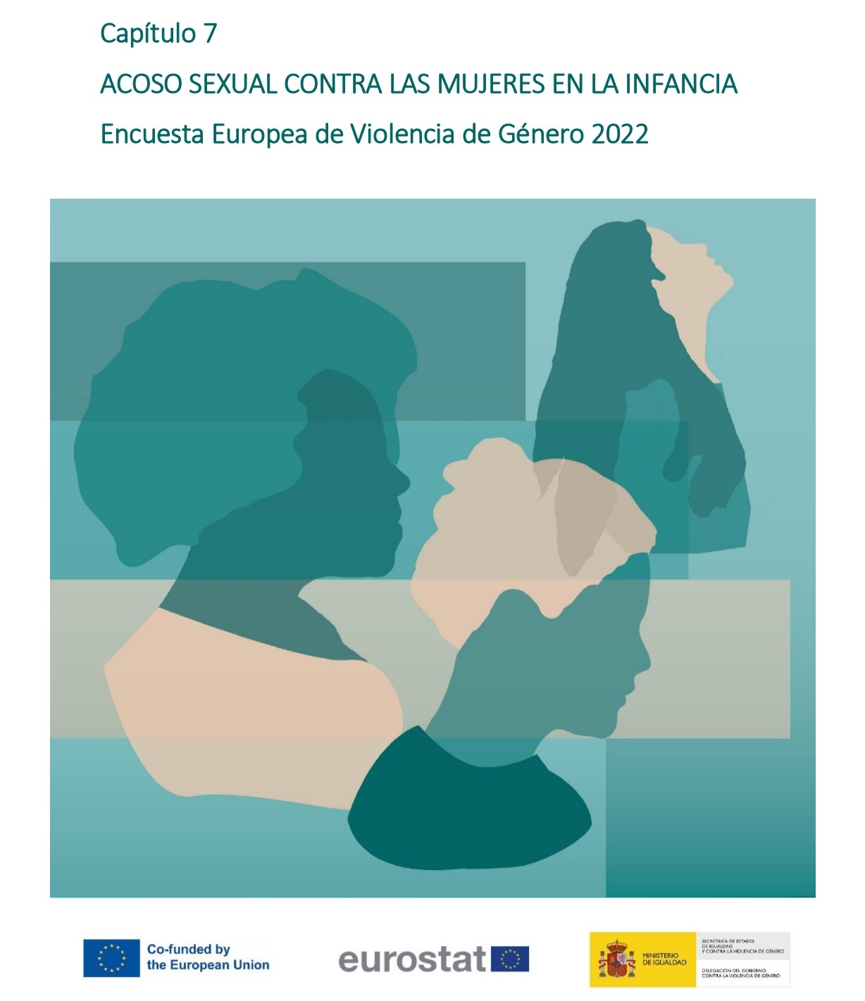

Gráfico 7.1.
< < Índice
 | Gráfico 7.1. Violencia sexual en la infancia.

 | Violencia sexual en la infancia | % sobre población general de mujeres
 | Mujeres no víctimas | 93.2
 | Mujeres víctimas | 6.8

 | Nota: % sobre población general de mujeres (16-74 años)

